Unit 1
 |  |  | Voor stoplichtprincipe zie kolom Opmerkingen/ Ombouw

 |  |  |  |  |  |  |  |  |  | Is oke
 |  |  |  |  |  |  |  |  |  | Is oke
 |  |  |  |  |  |  |  |  |  | Is afkeur

nummer | Codering | Omschrijving | Leverancier | Model & Typenr | SR Nr | Website | QR code gemaakt | QR code geplaatsts | Instructies | Gedetailleerde omschrijving | CE keurmerk | Documentatie | Foto's
101 | LV | Regelklep | Kämmer ventile | globe 20037-I/P | 421467 |  |  |  |  | Pneumatische Regelklep ATO voor niveauregeling FIC 101 DN 20 PN 40 | Nee | Ja
101 | PI | Drukmeter | VDO |  |  |  |  |  |  | Bourdonbuisdrukmeter voor aflezen ammoniakdruk | Nee | Ja
102 | LI | Peilglas |  |  |  |  |  |  |  | Peilglas V 501
103 | FI | Vadometer | Fischer and Porter | 10A3656SY | 8809R1064A3 |  |  |  |  | Vadometer voor stikstofflow richting ammoniakleiding | Nee | Ja
104 | FI | Vadometer | Fischer and Porter | 10A3656SY | 8809R1064A3 |  |  |  |  | Vadometer voor stikstofflow richting V 501
104 | FIC | Rotameter | Rüeger | FP 1/8-08-P-3/37 |  |  |  |  |  | Stikstofpurge voor LT 501 tussen 30 - 180 l/h | Nee | Ja
104 | PI | Drukmeting | VDO |  |  |  |  |  |  | Drukaanwijzing persdruk P 501 op Yokogawasysteem
105 | FI | Flowaanwijzing | Fischer and Porter | 10A3656SY | 8809R1064A3 |  |  |  |  | Flowaanwijzing op Yokagawa systeem voor ammonia flow richting V 501
106 | PI | Drukmeter | VDO |  |  |  |  |  |  | Bourdonbuisdrukmeter persleiding P 501
106 | FI | Vadometer | Fischer and Porter | 10A3656SY | 8809R1064A3 |  |  |  |  | Vadometer in omloop FT 506-2 meetbereik 0 - 16 l/h
107 | PI | Drukmeting | VDO |  |  |  |  |  |  | Bourdonbuisdrukmeting op V 501 tussen 0 - 1,6 bar | Nee | Nee
109 | PI | Drukmeting |  |  |  |  |  |  |  | Drukaanwijzing persdruk P 50 op Yokogawasysteem
110 | FIC | Rotameter | Rüeger | FP 1/8-08-P-3/37 |  |  |  |  |  | Stikstofpurge voor positieve flow op afgasleiding C 501 | Nee | Ja
110 | FIC | Flowmeter | Fischer and Porter | 10A3656SY | 8809R1064A3 |  |  |  |  | Volumestroommeting voor de ammonia stroom in de rondpompleiding afleesbaar op Yokogawa systeem
116 | PI | Drumkmeter | VDO |  |  |  |  |  |  | Bourdonbuisdrukmeting op persleiding P 502 | Nee | Ja
101 | XV | Electrische snelafsluiter |  |  |  |  |  |  |  | Normally Closed (ATO) electrische snelafsluiter Ammoniak toevoerleiding richting C 501 | Ja | Nee
101 | TT | Temperatuurtransmitter | Thermoelectra | A4-64700-42 |  |  |  |  |  | Weerstandsthermometer ammoiakgasstroom richting C 501 | Nee | Ja
101 | TI | Temperatuur aanwijzing | Yokogawa |  |  |  |  |  |  | Temperatuur aanwijzing op Yokogawa systeem
101 | C | Absorbeur | RVH Born | Stamicarbon 03655/1 |  |  |  |  |  | Ammoniak absorbeur | Nee | Ja
101 | FT | Flow transmitter | Focboro | 843 DP H01 |  |  |  |  |  | Flowtransmitter ammoniak flow naar C 501 werkt via meetschijfprincipe | Nee | Ja
101 | LT | Niveau transmitter | Focboro | A4-64700-24 |  |  |  |  |  | drukverschil sensor voor meten van vloeistofniveau in C 501 | Nee | Ja
101 | E | Warmtewisselaar | RVH Born | Stamicarbon 03655/3 |  |  |  |  |  | Koeler/ Buizenwisselaar | Nee | Ja
101 | P | Centrifugaalpomp | SIHI | DRV 0401 |  |  |  |  |  | Ammoniapomp circulatiepomp Qmax 2 m3/h ; Opvoerh 27 m | Nee | Ja
101 | DI | Dichtheidsaanwijzing | Yokogawa |  |  |  |  |  |  | Dichtheidsmeter behorende bij FT 513 afleesbaar op Yokogawa systeem
101 | V | Buffervat | RVH Born | Stammicarbon 03655/10 |  |  |  |  |  | Ammonia buffervat V = 123 liter Druktrap -1 tot 9 bar | Nee | Ja
101 | LIC | Niveauregelaar | Yokogawa |  |  |  |  |  |  | Niveauregelaar met softwarematige hoog & laag niveaubeveiligeng
101 | LZALH | Niveaubeveiliging | Yokogawa |  |  |  |  |  |  | Softwarematige laag niveau beveiliging V 501
101 | TI | Temperatuuraanwijzing | Rüeger | TM100 |  |  |  |  |  | Bimetaaltemperatuurmeting op V 501 tussen 0 en 120 oC | Nee | Ja
101 | C | Desorber / Scrubber | RVH Born | Stammicarbon 03655/2 |  |  |  |  |  | Scrubber voor wassen afgas C 501 | Nee | Ja
101 | LT
101 | PS | Drukschakelaar | Asco | SA 10A/TE 10A 32 |  |  |  |  |  | Driepuntsdrukschakelaar/ Lagedruk beveiliging schakelt bij een druk van …… |  | Ja
101 | PT | Druktransmitter | Focboro | 821-AM-IS-1AL2 |  |  |  |  |  | Druktransmitter meetbereik tussen 0 - 3 bar | Nee | Ja
101 | FV | Regelklep | Kämmer ventile | globe 20037 |  |  |  |  |  | Pneumatische Regelklep ATO voor ammoniak flowregeling FIC 501 DN 20 PN 40 | Nee | Ja
101 | QX | Monsternamepunt |  |  |  |  |  |  |  | Monsternamepunt ammoniastroom
101 | MS | Start schakelaar | Yokogawa |  |  |  |  |  |  | Aan/ uit schakelaar P 501 op Yokogawa systeem
101 | EBA | Toestaands alarmering | Yokogawa |  |  |  |  |  |  | Aanwijzing of P 501 wel of niet loopt
101 | PPV | Regelklep | Kämmer ventile | globe 20037 |  |  |  |  |  | Pneumatische Regelklep ATO DN 20 PN 40
101 | FIC | Flowregelaar | Yokogawa |  |  |  |  |  |  | Volumestroomregelaar ammoniak richting C 501 | Nee | Ja
101 | VB | Kogelkraan |  |  |  |  |  |  |  | Korgelkraan voor stikstoftoevoor naar Unit 1
101 | VC | Terugslagklep |  |  |  |  |  |  |  | Terugslagklep in stikstofpurgeleiding
101 | PAL | Lagedrukalarmering |  |  |  |  |  |  |  | Lagedrukalarm is in werkelijkheid een PSL lagedruk schakelaar
102 | PZAL | Lagedrukalarm | ASCO | SA 10A/TE 10A 31 |  |  |  |  |  | Lagedrukalarm is in werkelijkheid een PSL lagedruk schakelaar | Nee | Ja
102 | PS | Lagedruk beveiliging | ASCO | SA 10A/TE 10A 31 |  |  |  |  |  | Driepuntsdrukschakelaar/ Lagedruk beveiliging schakelt bij een druk van …… | Nee | Ja
102 | XEV | Snelafsluiter | ASCA | 14944 |  |  |  |  |  | Electrische snelafsluiter onthardwaterleiding richting unit 1 Normally Closed | Ja | Nee
102 | FT | Flowtransmitter | Focboro | IFOA-OH545ABM-DP-HOI |  |  |  |  |  | Meetschijf met een electronische dP cell | Nee | Ja
102 | FV | Regelklep | Kämmer ventile |  |  |  |  |  |  | Pneumatische Regelklep ATO voor ammoniak flowregeling FIC 501 DN 20 PN 40 | Nee | Ja
102 | P | Centrifugaalpomp | SIHI | DRV 0201 |  |  |  |  |  | Amoniapomp richting unit 2 Qmax 2 m3/h; Opvoerh 27 m | Nee | Ja
102 | FIC | Flowregeling | Yokogawa |  |  |  |  |  |  | Volumestroomregelaar onthardwater richting C 501
102 | QX | Monsternamepunt |  |  |  |  |  |  |  | Monsternamepunt ammoniastroom uit V 502
102 | EBA | Start schakelaar | Yokogawa |  |  |  |  |  |  | Startschakelaar op yokogawasysteem
102 | DT | Dichtheidstransmitter | EXAC |  |  |  |  |  |  | Coreollismeter voor onder andere dichtsheidsmeting meting richting R 551 | Nee | Ja
102 | DI | Dichtheidsaanwijzing | Yokogawa |  |  |  |  |  |  | Dichtheidsaanwijzingaanwijzing op Yokagawa systeem voor ammonia flow richting R 551 | Nee | Ja
103 | LIT | Niveaumeting | Endress and Hauser | Micropilot 2 |  |  |  |  |  | Niveaumeting V 501 Radarmeting | Ja | Ja
103 | PICZ | Drukmeter | VDO |  |  |  |  |  |  | Aanwijzende drukregelaar op Yokogawa systeem meet softwarematige lage druk beveiliging
...
 |  | Voorbeeld intekenen regeling QIC 553 |  | Ga terug naar lijst

QIC
5.53

VK
2.29
QE
5.53

QI
5.53

Verificatierapporten Vaten
 |  | Terug naar unit 3

Verificatie rapport toepassing regelgeving |  | Datum: | Project: VISTA |  | Opmerking voorlopige kolom moet na HAZOp/ MOC worden verwijderd
Europese en nationale regelgeving |  | Blad 1 van .. | Verificatie door:
Projectleider: |  | V5.01 | Paraaf:
Projectomschrijving: |  |  | Dit document bij afwijkingen aan de projectleider toesturen. Afwijkingen en einddatum: | Bijbehorend documentnr.:
Kristallisatie sectie

Voorafgaand aan de verificatie de volgende uitgangsgegevens vaststellen: de fabrikant, de relevante regelgeving en een rondgang uitvoeren over de betreffende installatie. Omschrijving punten verificatie: |  | Is het betreffende punt akkoord:

1 | Algemeen:
 | 1-zijn opleidingen gegeven (in de lidstaat taal); | Nee
 | 2-zijn presentielijsten hiervan beschikbaar; | Nee
2 | Technisch Constructie Dossier aanwezig waarin opgenomen: | Ja
 | 1-de benoeming van de fabrikant | Ja
 | 2-de risicoanalyse volgens de bijlagen van de Europese richtlijnen met afgeparafeerde actielijst | Nee
 | 3-de gegevens van de installatie zoals tekeningen, berekeningen, procesomschrijvingen en de "Verklaring van Overeenstemming" over het samenstel | Ja
3 | Documenten van leveranciers: | Ja
...
 | 6-de toegepaste EN-normen (op de verklaring; | Nee

8 | CE-markering | Nee

 | Foto V 6.01 d.d. 8 februari 2021

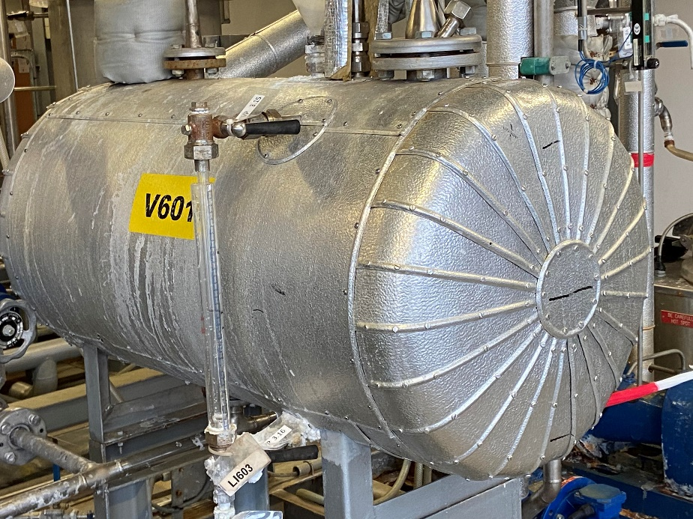

Verrificatierapporten LT's
Verificatie rapport toepassing regelgeving |  | Datum: | Project: VISTA |  | Opmerking voorlopige kolom moet na HAZOp/ MOC worden verwijderd
Europese en nationale regelgeving |  | Blad 1 van .. | Verificatie door:
Projectleider: |  | LT 6.02 | Paraaf:
Projectomschrijving: |  |  | Dit document bij afwijkingen aan de projectleider toesturen. Afwijkingen en einddatum: | Bijbehorend documentnr.:
Kristallisatie sectie

Voorafgaand aan de verificatie de volgende uitgangsgegevens vaststellen: de fabrikant, de relevante regelgeving en een rondgang uitvoeren over de betreffende installatie. Omschrijving punten verificatie: |  | Is het betreffende punt akkoord:

1 | Algemeen:
 | 1-zijn opleidingen gegeven (in de lidstaat taal); | Nee
 | 2-zijn presentielijsten hiervan beschikbaar; | Nee
2 | Technisch Constructie Dossier aanwezig waarin opgenomen: | Ja
 | 1-de benoeming van de fabrikant | Ja
 | 2-de risicoanalyse volgens de bijlagen van de Europese richtlijnen met afgeparafeerde actielijst | Nee
 | 3-de gegevens van de installatie zoals tekeningen, berekeningen, procesomschrijvingen en de "Verklaring van Overeenstemming" over het samenstel | Ja
3 | Documenten van leveranciers: | Ja
...
 | 6-de toegepaste EN-normen (op de verklaring; | Nee

8 | CE-markering | Nee

 | Fioto LT 6.02 d.d. 3 februari 2021

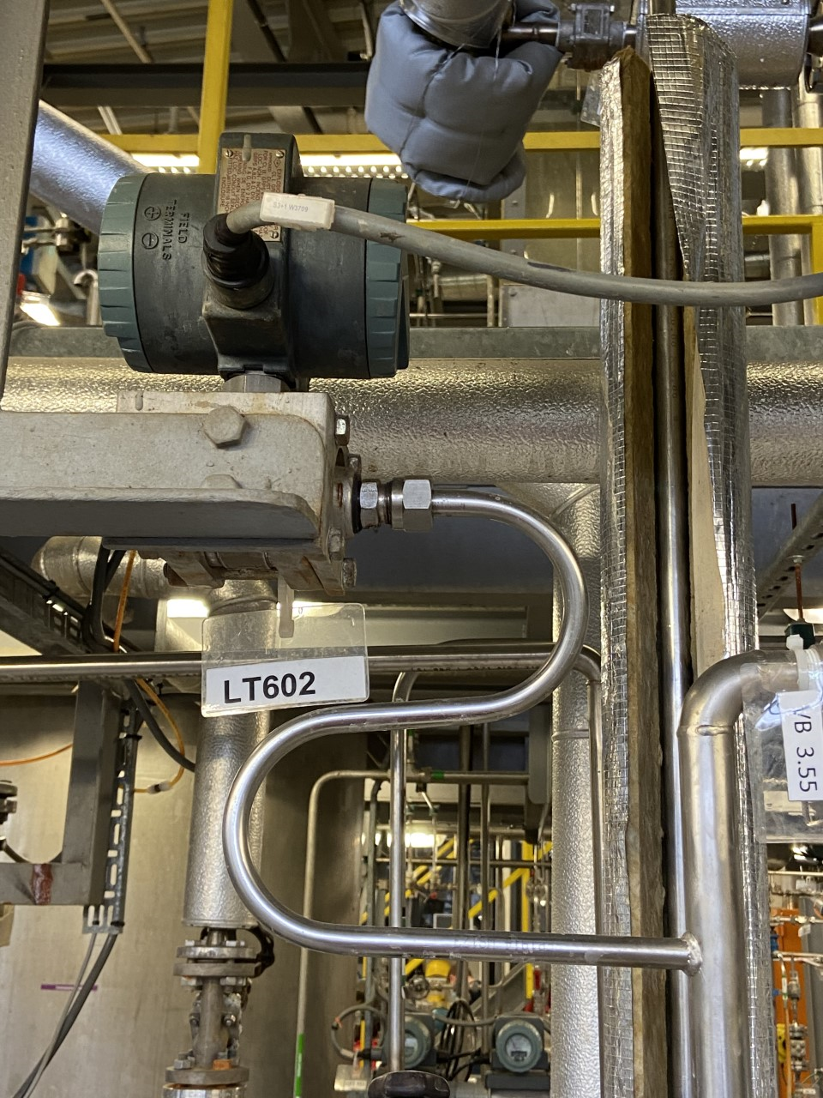
LT

LT 6.02

Verrificatierapporten FT's
Verificatie rapport toepassing regelgeving |  | Datum: | Project: VISTA |  | Opmerking voorlopige kolommoet na HAZOp/ MOC worden verwijderd
Europese en nationale regelgeving |  | Blad 1 van .. | Verificatie door:
Projectleider: |  | FIT 6.03 | Paraaf:
Projectomschrijving: |  |  | Dit document bij afwijkingen aan de projectleider toesturen. Afwijkingen en einddatum: | Bijbehorend documentnr.:
Kristallisatie sectie

Voorafgaand aan de verificatie de volgende uitgangsgegevens vaststellen: de fabrikant, de relevante regelgeving en een rondgang uitvoeren over de betreffende installatie. Omschrijving punten verificatie: |  | Is het betreffende punt akkoord:

1 | Algemeen:
 | 1-zijn opleidingen gegeven (in de lidstaat taal); | Ja/Nee
 | 2-zijn presentielijsten hiervan beschikbaar; | Ja/Nee
2 | Technisch Constructie Dossier aanwezig waarin opgenomen: | Ja/Nee
 | 1-de benoeming van de fabrikant | Ja/Nee
 | 2-de risicoanalyse volgens de bijlagen van de Europese richtlijnen met afgeparafeerde actielijst | Ja/Nee
 | 3-de gegevens van de installatie zoals tekeningen, berekeningen, procesomschrijvingen en de "Verklaring van Overeenstemming" over het samenstel | Ja/Nee
3 | Documenten van leveranciers: | Ja/Nee
...
8 | CE-markering | Ja/Nee

 | Fioto FIT 6.03 d.d. 3 februari 2021

LT 6.02

Foto's
LT 556 | Terug naar lijst

